Cálculo contenedor Concentrado
Hoja de excel requerida para calcular los tamaños de las tolvas contenedoras de alimento
El calculo se realizó con la densidad del material más pequeña encontrada.
Steve Mena Navarro
2018-11-29 | Esta es una nueva versión con unos requerimientos nuevos para el concetrado
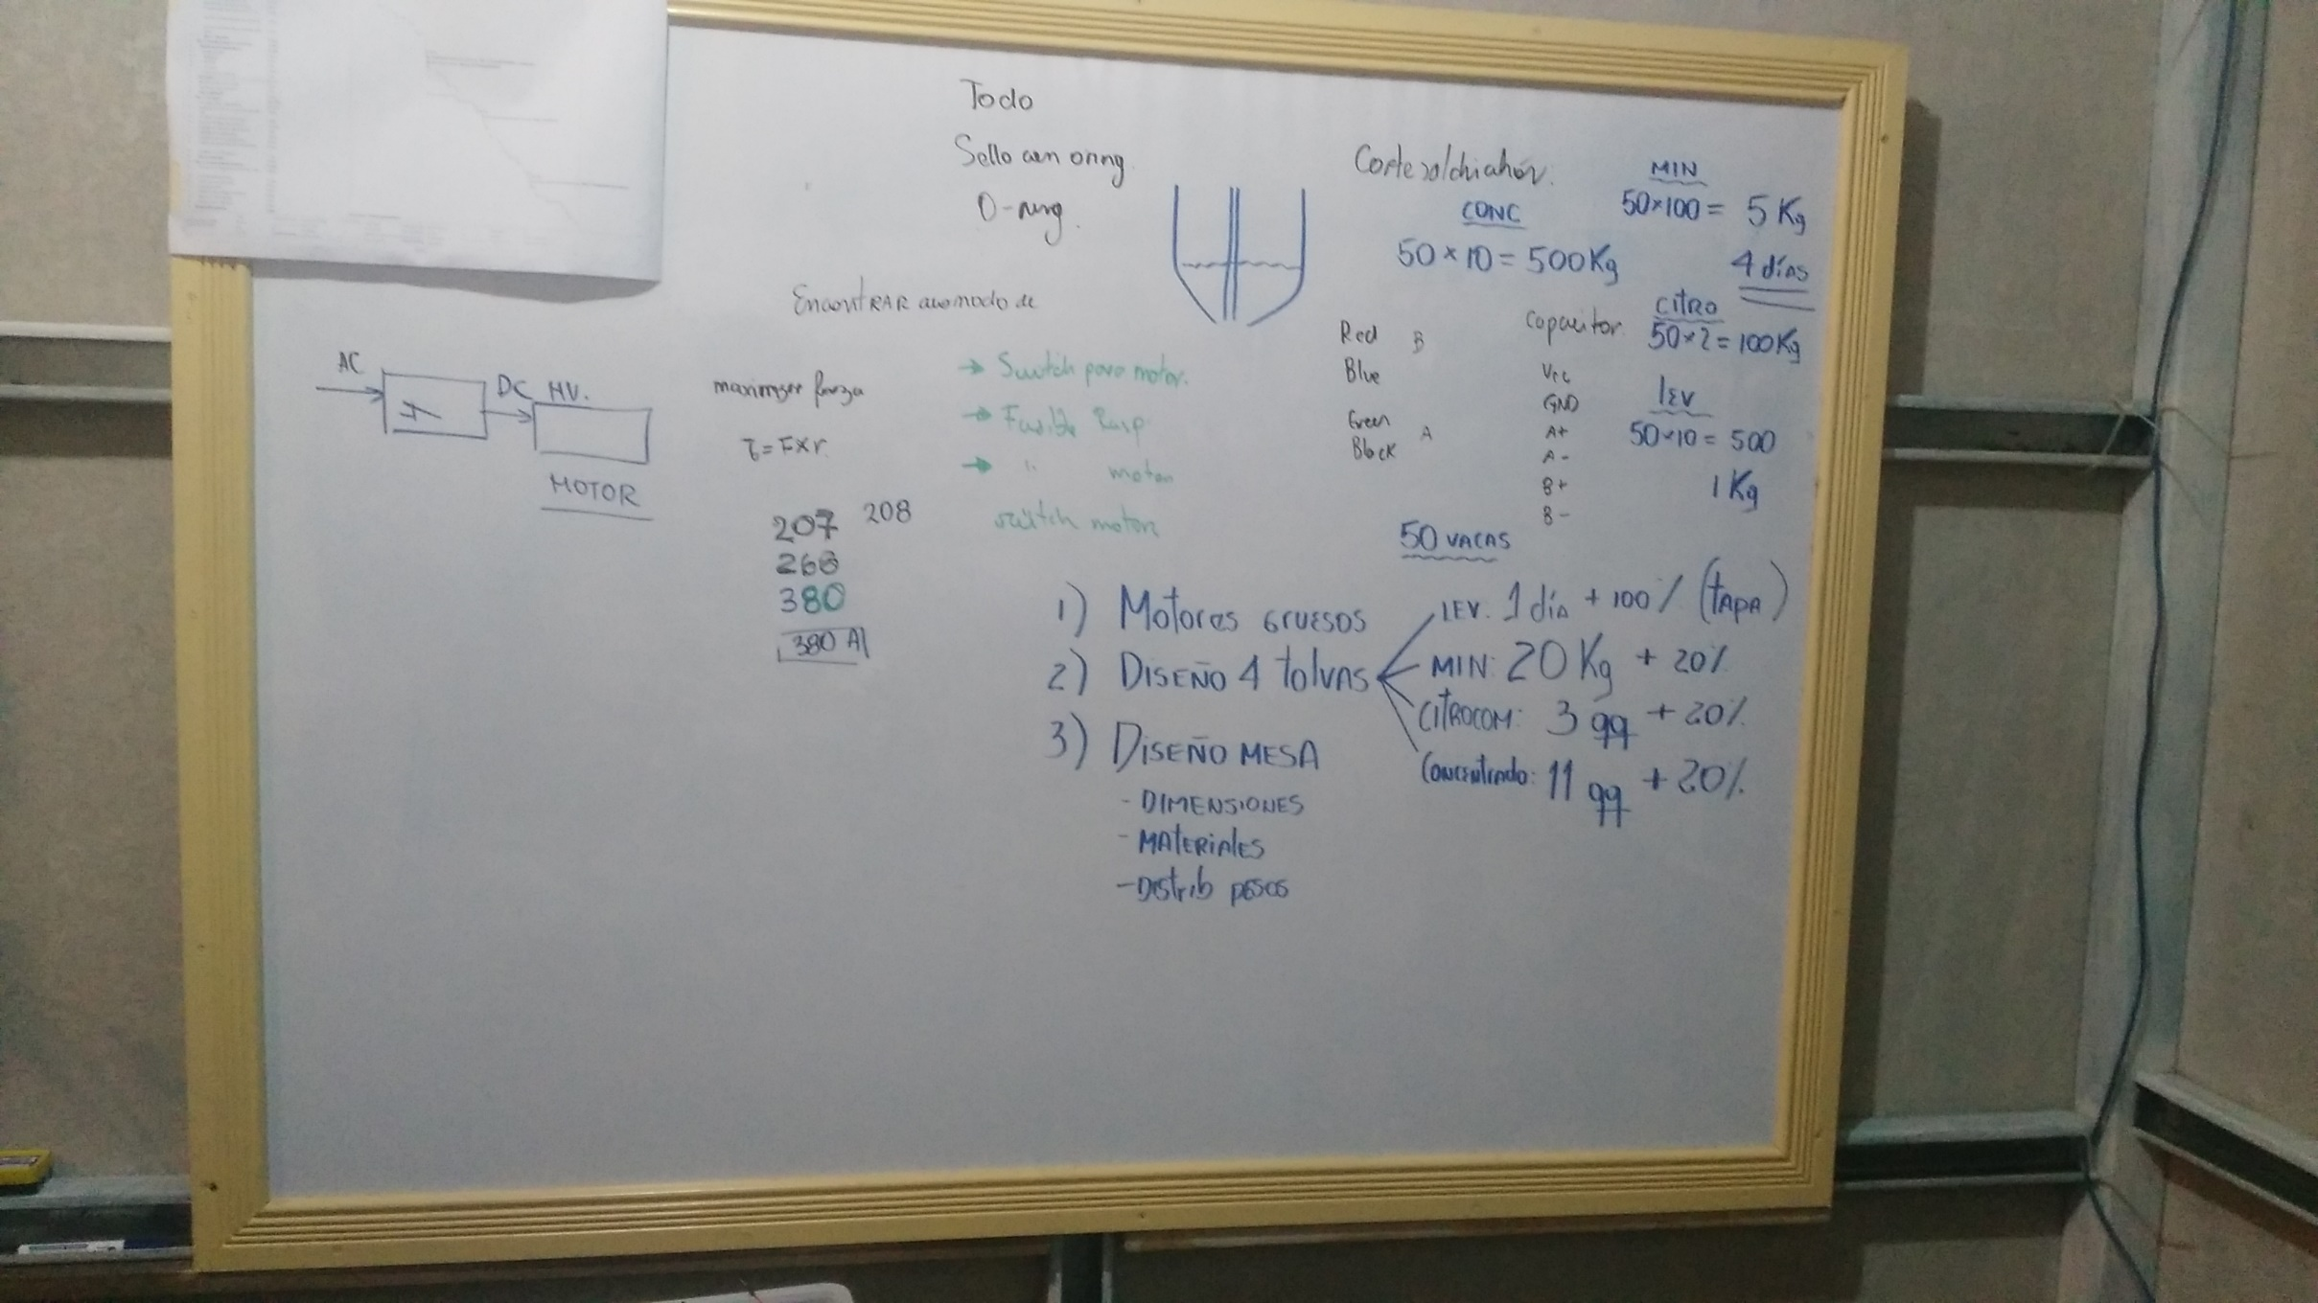
2019-02-07 | Se realizón una revisión de los requerimientos para la tesis de graduación. Se adjunta la foto de la pizarra en el cual se tomó el diseño de esta tolva

Concentrado |  |  | Proceso de cálculo
Se va a calcular el tamaño de la tolva, con las restricciones de: |  |  | 1 | Calcular volumen requerido
1 | El volumen debe ser el requerido por un factor de seguridad |  |  | Volumen (cm3) | 1150000
2 | La cantida de material debe minizarse. |  | 2 | Calcular volumen con FS
3 | Se va a variar la altura del cuadrado, y el lado del cuadrado |  |  | Volumen (cm3) | 1380000
 |  |  | 3 | Realizar todo el proceso de cálculo tolva contenedora
 |  |  |  | Parámetros a encontrar
Parámetros |  |  |  | (a) Lado Mayor | (b) Altura del cono | © Altura del prisma | (d) Apertura de salida
Angulo (°) | 30 |  |  | 148.12594605 | 119.48201413 | 20.499638015 | 10.16
Ángulo (rad) | 0.5235987756 |  |  | Ecuación 1
Apertura del tubo (cm) | 10.16 | cm |  | Volumen prisma | Area Mayor | Area Menor | Volumen pirámide | Volumen total
Densidad del material (g/cm3) | 0.44 |  |  | 449788.62338 | 21941.295893 | 81.073196656 | 930211.48203 | 1380000.1054
Masa requerida (g) | 506000 | Esto es 10 qq + 10% |  | Ecuación de volumen
FS | 1.2 |  |  | Objetivo | -0.10541306413
Alimento por vaca (g/vaca) | 6000
Vacas totales (vaca) | 50 |  |  | Mantener el ángulo deseado°
 |  |  |  | Objetivo | 9.7486463346E-11

 |  |  |  | Minimizar la cantidad de material
 |  |  |  | Objetivo | 55822.253684

Calculo de esfuerzos tolva
Objetivo: Calcula espesor de pared para la tolva romana.
Calculo de esfuerzos en la tolva asumir concentrado como material, despreciar el resto.
Steve Mena Navarro
20-Feb-19

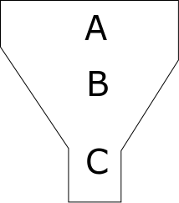
Comentario: Se utilizó el método de Jannsen para cálculo de esfuero en Parte A y C, mientras que el código europeo para el esfuero en B
Método Jannsen | http://www.dietmar-schulze.de/spanne.html
Norma Europea: | http://fgg-web.fgg.uni-lj.si/~/pmoze/esdep/master/wg15c/l0200.htm

Parte A: |  |  |  |  | Parte b |  |  |  |  | Cálculo de pandeo
Constantes del sistema |  |  |  |  | Constantes del sistema |  |  |  |  | Constantes del sistema
Constante | Valor | Unidad |  |  | Cb | 1.2 |  |  |  | h | 0.48803543514 | m
g | 9.81 | N/kg |  |  | alfa | 0.524 | rad | Equivale a 30° |  | a1 | 0.1 | m
densidad | 529.86 | kg/m3 | Se utilizó el promedio mayor de los datos de DT y MP, concentrado Lechera NPP |  | pv0 | 398.75749864 | Pa |  |  | a2 | 0.58792234391 | m
Área | 0.343396 | m2 | Primero se diseñó por volumen y luego se verificó. |  | L | 48.803543514 |  |  |  | E | 200000000000
Perímetro | 2.344 | cm |  |  |  |  |  |  |  | k | 1
angulo fricción | 0.3 |  | http://citeseerx.ist.psu.edu/viewdoc/download?doi=10.1.1.1033.4612&rep=rep1&type=pdf |  |  |  |  |  |  | Cálculo de b eq
lambda | 0.5 |  | Asumido | http://www.dietmar-schulze.de/spanne.html | Calculo de presiones |  |  | Cortante |  | b eq | 0.24655462661
z | 0.08 | cm |  |  | p1 | 508.45738733 | Pa | 309.16290752 | Pa
 |  |  |  |  | p2 | 358.7154425 | Pa |  |  | Calculo de t
 |  |  |  |  | p3 | 522.08563773 | Pa | Esfuerzo von Mises |  | 72784293.431
Cálculo de esfuerzo horizontal |  |  | Calculo esfuerzo cortante |  | Pperpendiular | 1030.5430251 | Pa | 1161.3630081
1 Calcular factores |  |  | 61.675074566 | Pa |  |  |  |  |  | Espesor
2461.7103487 | Pa |  |  |  |  |  |  | Esfuerzo de descarga |  | 2.8899765669E-05
 |  |  |  |  |  |  |  | 2322.7260163
Calcular exponencial
0.91900803869

Calcular esfuerzo
199.37874932 | Pa
0.00019937874932 | Mpa

